FICHA


 | FICHA TECNICA DE PRODUCTO RTA DESIGN S.A.S.

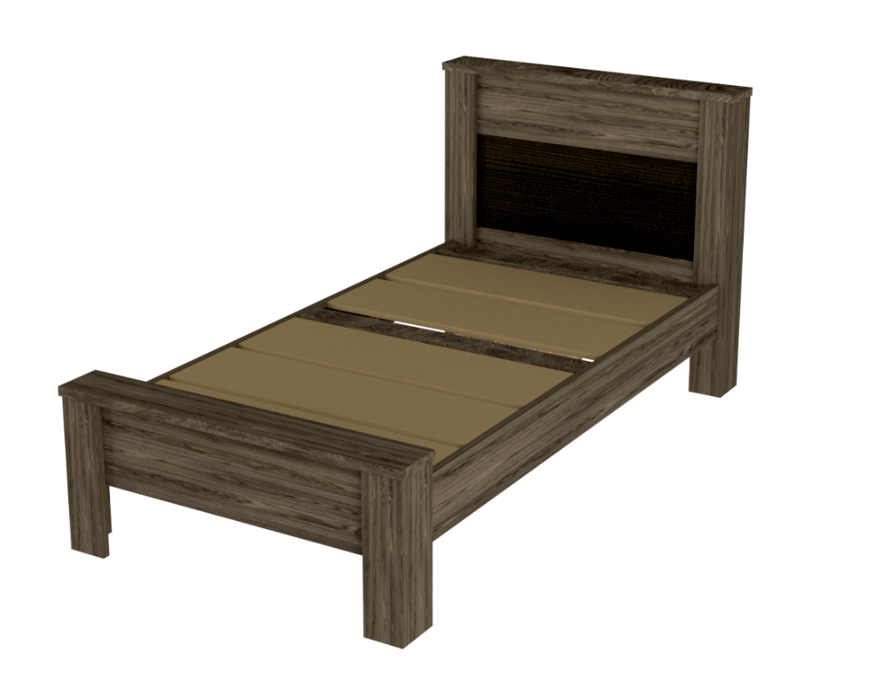
Imagen | Descripción Modelo | Información General
 | CAMA NÁPOLES 1,00 | Medidas:
 |  |  | Alto Mueble (H): | 95,3 cm
 |  |  | Ancho Mueble (W): | 112,2 cm
 |  |  | Fondo Mueble (D): | 220,8 cm
 | Color:
 | Coñac - wengue | Peso:
 | Referencia: |  | Neto | 76,41 kg
 | CCW6417
 | Código EAN:
 | 7707062342453 | Materiales:
 |  |  | Madera aglomerada: | Tablero aglomerado de 15 mm 18mm y 25 mm
 |  |  |  | Densidad: 670 kg/m3 - 742 kg/m3 -597 kg/m3
 |  |  | Canto: | PVC flexible 0,5 mm de calibre
 |  |  |  | PVC flexible 2 mm de calibre

 |  |  | Herrajes:
 |  |  | Tarugo: | Madera prensada
 |  |  | Minifix - Perno: | Zamak-Polipropileno (PP)
 |  |  | Tapa Minifix: | PVC adhesivo color coñac
 |  |  | Deslizador: | Acero y Polipropileno color negro
 |  |  | Tornillo ensamble: | Acero, de 6 x 1" de largo
 |  |  | Tornillo Carriaje | Acero, 5/16 x 1" 1/2 de largo. Cabeza sombrilla + tuerca
 |  |  | Tornillo Carriaje | Acero, 3/16 x 1" 1/2 de largo. Cabeza ranurada + tuerca
 |  |  | Tornillo Carriaje | Acero, 3/16 x 2" 1/2 de largo. Cabeza ranurada + tuerca
 |  |  | Tornillo ensamble: | Acero, de 6 x 1 3/4" de largo
 |  |  | Tornillo ensamble: | Acero, de 6 x 2" de largo
 |  |  | Tornillo ensamble: | Acero, de 6 x 1 1/4" de largo

 |  | Otros:
 |  |  | Garantia: | 3 año en partes de madera y en herrajes
 |  |  | Resistencia max: | Tablero de 15 mm soporta minimo 4,9 kg/cm2
 |  |  |  | Tablero de 18 mm soporta minimo 3,8 kg/cm2
 |  |  |  | Tablero de 25 mm soporta minimo 3,3 kg/cm2
 |  |  | Resistencia rayado: | 700 ciclos
 |  |  | Textura: | Soft - Poro -Wood

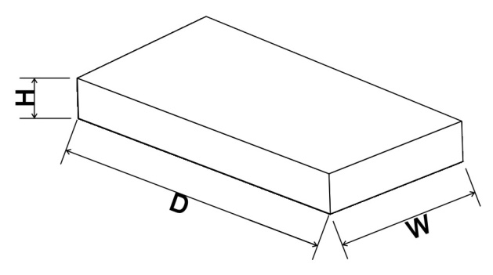
 |  | Empaque 1 | Dimensiones caja (mts):
 |  | Externas | Largo (D): | 1.076
 |  |  | Ancho (W): | 0.615
 |  |  | Alto (H): | 0.122
 |  |  | Volumen m3: | 0.080732280
 |  |  | Material: | Cartón corrugado, 790kgf/ml, kraft, clave 720

 |  |  | Unidad de empaque: | 1 de 2 cajas

 |  | Empaque 1 | Dimensiones caja (mts):
 |  | Externas | Largo (D): | 2.055
 |  |  | Ancho (W): | 0.0372
 |  |  | Alto (H): | 0.1
 |  |  | Volumen m3: | 0.007644600
 |  |  | Material: | Cartón corrugado, 790kgf/ml, kraft, clave 720

 |  |  | Unidad de empaque: | 2 de 2 cajas

 |  | Tiempo estimado de armado: 55 min

